Chi tiết địa chất
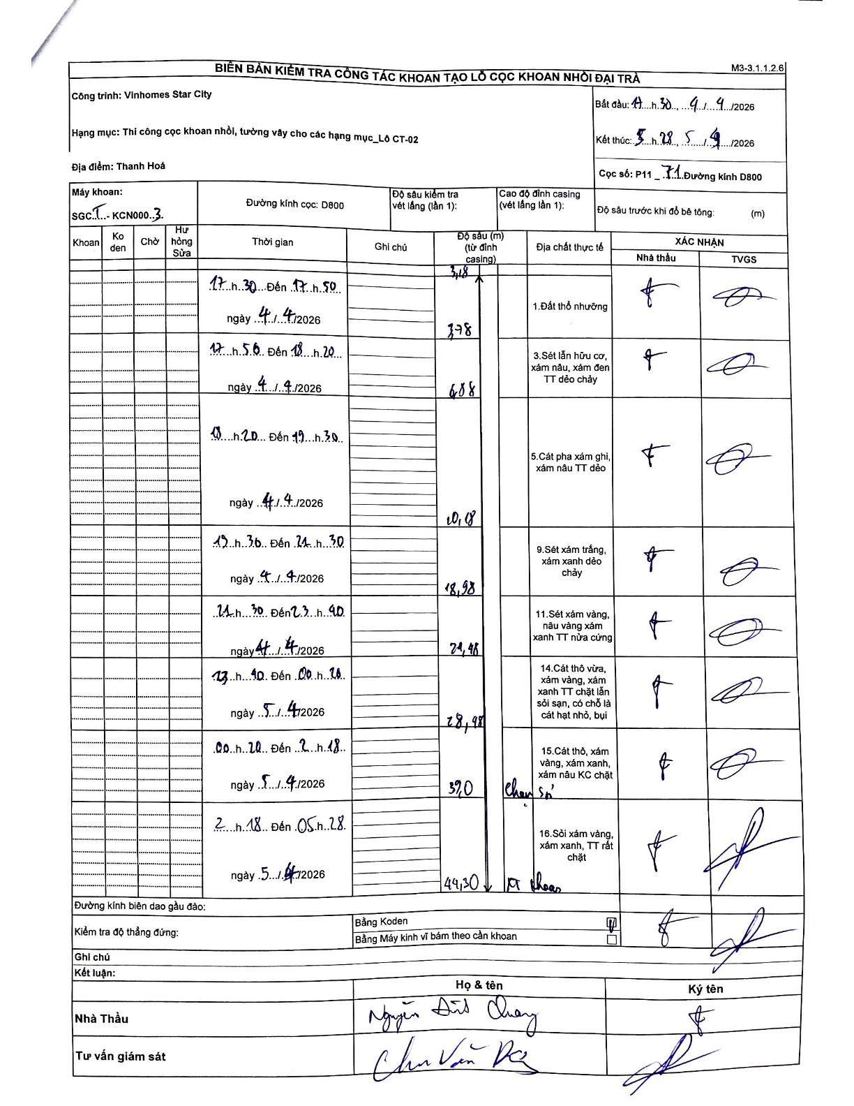
Dự án | Star City Thanh Hóa
Hạng mục | Thi công cọc khoan nhồi, tường vây cho các hạng mục_Lô CT-02
Tên bộ phận | Thi công cọc khoan nhồi
Số hiệu cọc | P11-71
Tên Máy khoan | SGCT-KCN0003
Đường kính | D800
Bắt đầu thi công | 17:30 04/04/2026
Kết thúc thi công | 05:28 05/04/2026

Địa chất TT | Đường kính | Mô tả lớp thiết kế | Từ (h) | Đến (h) | Cao độ từ | Cao độ đến | T.Gian (h) | Dài (m) | V (m/h) | Ghi chú
1. Đất thổ nhưỡng | D800 | Đất thổ nhưỡng | 17:30 04/04/2026 | 17:50 04/04/2026 | 0 | 3.18 | 0.33 | 3.18 | 9.54
2 | D800 | Sét lẫn hữu cơ, xám nâu, xám đen TT dẻo chảy | 17:56 04/04/2026 | 18:20 04/04/2026 | 3.18 | 3.78 | 0.4 | 0.6 | 1.5
3 | D800 | Cát pha xám ghi, xám nâu TT dẻo | 18:20 04/04/2026 | 19:30 04/04/2026 | 3.78 | 6.88 | 1.17 | 3.1 | 2.66
4 | D800 | Sét xám trắng, xám xanh dẻo chảy | 19:30 04/04/2026 | 21:30 04/04/2026 | 6.88 | 10.18 | 2 | 3.3 | 1.65
5 | D800 | Sét xám vàng, nâu vàng xám xanh TT nửa cứng | 21:30 04/04/2026 | 23:40 04/04/2026 | 10.18 | 18.98 | 2.17 | 8.8 | 4.06
6 | D800 | Cát thô vừa, xám vàng, xám xanh TT chặt lẫn sỏi sạn, có chỗ là cát hạt nhỏ, bụi | 23:40 04/04/2026 | 00:20 05/04/2026 | 18.98 | 24.48 | 0.67 | 5.5 | 8.25
7 | D800 | Cát thô, xám vàng, xám xanh, xám nâu KC chặt | 00:20 05/04/2026 | 02:18 05/04/2026 | 24.48 | 28.98 | 1.97 | 4.5 | 2.29
8 | D800 | Sỏi xám vàng, xám xanh, TT rất chặt | 02:18 05/04/2026 | 05:28 05/04/2026 | 28.98 | 44.3 | 3.17 | 15.32 | 4.84

ẢNH BIÊN BẢN GỐC

